2023
Encuesta de Salud en España 2023
Variable Name | Dictonary Name | Description | Type | Category | Code | Categories | Missing (N%) | Source | Notes | Keep in Analysis | Count | Variable Type | https://www.ine.es/dyngs/INEbase/operacion.htm?c=Estadistica_C&cid=1254736177114&menu=metodologia&idp=1254735573175
CCAA | TCCAA | Comunidad Autónoma de residencia | String | Identification | 01 | Andalucía |  |  |  |  | 1 | Health | Tamaño muestral: 21.000 viviendas distribuidas en 2.500 secciones censales.
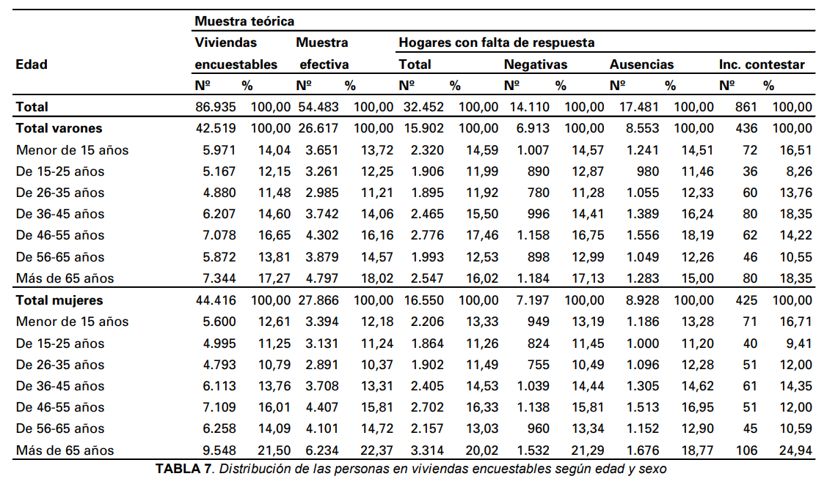
 |  |  |  |  | 02 | Aragón |  |  |  |  | 7 | Home Characteristics
 |  |  |  |  | 03 | Asturias, Principado de |  |  |  |  | 4 | Identification
 |  |  |  |  | 04 | Balears, Illes |  |  |  |  | 13 | Income
 |  |  |  |  | 05 | Canarias |  |  |  |  | 4 | Informant
 |  |  |  |  | 06 | Cantabria |  |  |  |  | 2 | Medical Services
 |  |  |  |  | 07 | Castilla y León |  |  |  |  | 5 | Mental Health
 |  |  |  |  | 08 | Castilla - La Mancha |  |  |  |  | 7 | Nationality
 |  |  |  |  | 09 | Cataluña |  |  |  |  | 1 | Physical Activity
 |  |  |  |  | 10 | Comunitat Valenciana |  |  |  |  | 4 | Physical Characteristics
 |  |  |  |  | 11 | Extremadura |  |  |  |  | 1 | Quality of Life
 |  |  |  |  | 12 | Galicia |  |  |  |  | 4 | Screens
 |  |  |  |  | 13 | Madrid, Comunidad de |  |  |  |  | 53 | Total
 |  |  |  |  | 14 | Murcia, Región de
 |  |  |  |  | 15 | Navarra, Comunidad Foral de
 |  |  |  |  | 16 | País Vasco
 |  |  |  |  | 17 | Rioja, La
 |  |  |  |  | 18 | Ceuta
 |  |  |  |  | 19 | Melilla
IDENTHOGAR | - | Número de identificación del hogar: 0000001 a 9999999 | Numerical | Identification | - | -
SEXOm | TSEXO | Identificación del menor seleccionado: Sexo | String | Identification | 1 | Hombre
 |  |  |  |  | 2 | Mujer
SEXO | TSEXO | Sexo | String | Informant | 1 | Hombre
 |  |  |  |  | 2 | Mujer
EDADm | N_99NC | Identificación del menor seleccionado: Edad. | Numerical | Identification | - | 00 a 14 99 No contesta
EDAD | N_999NC | Edad | Numerical | Informant | - | 000 a 120 99 No contesta
ESTRATO | TESTRAT | Estrato al que pertenece el hogar (por tamaño de municipio) | String | Home Characteristics | 0 | Municipios de más de 500.000 habitantes
 |  |  |  |  | 1 | Municipio capital de provincia (excepto los anteriores)
 |  |  |  |  | 2 | Municipios con más de 100.000 habitantes (excepto los anteriores)
 |  |  |  |  | 3 | Municipios de 50.000 a 100.000 habitantes (excepto los anteriores)
 |  |  |  |  | 4 | Municipios de 20.000 a 50.000 habitantes (excepto los anteriores)
 |  |  |  |  | 5 | Municipios de 10.000 a 20.000 habitantes
 |  |  |  |  | 6 | Municipios con menos de 10.000 habitantes
A10 | T10A | Nivel de estudios | String | Informant | 01 | No procede, es menor de 10 años
 |  |  |  |  | 02 | No sabe leer o escribir
 |  |  |  |  | 03 | Educación Primaria incompleta (Ha asistido menos de 5 años a la escuela)
 |  |  |  |  | 04 | Educación Primaria completa
 |  |  |  |  | 05 | Primera etapa de Enseñanza Secundaria, con o sin título (2º ESO aprobado, EGB, Bachillerato Elemental)
 |  |  |  |  | 06 | Estudios de Bachillerato
 |  |  |  |  | 07 | Enseñanzas profesionales de grado medio o equivalentes
 |  |  |  |  | 08 | Enseñanzas profesionales de grado superior o equivalentes
 |  |  |  |  | 09 | Estudios universitarios o equivalentes
 |  |  |  |  | 98 | No sabe
 |  |  |  |  | 99 | No contesta
A11 | T11A | Situación laboral actual | String | Informant | 1 | Trabajando
 |  |  |  |  | 2 | En desempleo
 |  |  |  |  | 3 | Jubilado/a, prejubilado/a
 |  |  |  |  | 4 | Estudiando
 |  |  |  |  | 5 | Incapacitado/a para trabajar
 |  |  |  |  | 6 | Las labores del hogar
 |  |  |  |  | 7 | Otros
 |  |  |  |  | 9 | No contesta
NADULTOS | N_99NC | Número de adultos en el hogar | Numerical | Home Characteristics | - | 01 a 15 99 No contesta
NMENORES | N_99NC | Número de menores en el hogar | Numerical | Home Characteristics | - | 2 a 15 99 No contesta
A12 | T12A | Tipo de hogar | String | Home Characteristics | 1 | Hogar unipersonal
 |  |  |  |  | 2 | Pareja sola
 |  |  |  |  | 3 | Pareja con algún hijo menor de 25 años
 |  |  |  |  | 4 | Pareja con todos los hijos de 25 o más años
 |  |  |  |  | 5 | Padre o madre solo, con algún hijo menor de 25 años
 |  |  |  |  | 6 | Padre o madre solo, con todos los hijos de 25 o más años
 |  |  |  |  | 7 | Pareja o padre o madre solo, con algún hijo menor de 25 años y otras personas viviendo en el hogar
 |  |  |  |  | 8 | Otro tipo de hogar
C22_4 | TVIV | Problema vivienda: Poca limpieza calles | String | Home Characteristics | 1 | Mucho
 |  |  |  |  | 2 | Algo
 |  |  |  |  | 3 | Nada
 |  |  |  |  | 9 | No contesta
C22_7 | TVIV | Problema vivienda: Escasez de zonas verdes | String | Home Characteristics | 1 | Mucho
 |  |  |  |  | 2 | Algo
 |  |  |  |  | 3 | Nada
 |  |  |  |  | 9 | No contesta
C22_9 | TVIV | Problema vivienda: Delincuencia, violencia o vandalismo en su casa o barrio | String | Home Characteristics | 1 | Mucho
 |  |  |  |  | 2 | Algo
 |  |  |  |  | 3 | Nada
 |  |  |  |  | 9 | No contesta
D23_1 | TSINO | Tipo de ingresos: Ingresos del trabajo (por cuenta propia o ajena) | String | Income | 1 | Sí
 |  |  |  |  | 2 | No
D23_2 | TSINO | Tipo de ingresos: Prestación y subsidios por desempleo | String | Income | 1 | Sí
 |  |  |  |  | 2 | No
D23_3 | TSINO | Tipo de ingresos: Pensión por jubilación o viudedad | String | Income | 1 | Sí
 |  |  |  |  | 2 | No
D23_4 | TSINO | Tipo de ingresos: Pensión por invalidez o incapacidad | String | Income | 1 | Sí
 |  |  |  |  | 2 | No
D23_5 | TSINO | Tipo de ingresos: Prestaciones económicas por hijo a cargo, ayudas a la familia... | String | Income | 1 | Sí
 |  |  |  |  | 2 | No
D23_6 | TSINO | Tipo de ingresos: Prestaciones o subvenciones relacionadas con la vivienda | String | Income | 1 | Sí
 |  |  |  |  | 2 | No
D23_7 | TSINO | Tipo de ingresos: Prestaciones o subvenciones relacionadas con la educación | String | Income | 1 | Sí
 |  |  |  |  | 2 | No
D23_8 | TSINO | Tipo de ingresos: Otros ingresos regulares / Otro subsidio o prestación social regular | String | Income | 1 | Sí
 |  |  |  |  | 2 | No
D23_9 | TSINO | Tipo de ingresos: Ninguna fuente de ingreso | String | Income | 1 | Sí
 |  |  |  |  | 2 | No
D23_10 | TSINO | Tipo de ingresos: No sabe | String | Income | 1 | Sí
 |  |  |  |  | 2 | No
D23_11 | TSINO | Tipo de ingresos: No contesta | String | Income | 1 | Sí
 |  |  |  |  | 2 | No
D24 | T24D | Principal tipo de ingreso | String | Income | 1 | Ingresos del trabajo (por cuenta propia o ajena)
 |  |  |  |  | 2 | Prestación y subsidios por desempleo
 |  |  |  |  | 3 | Pensión por jubilación o viudedad
 |  |  |  |  | 4 | Pensión por invalidez o incapacidad
 |  |  |  |  | 5 | Prestaciones económicas por hijo/a a cargo, ayudas a la familia...
 |  |  |  |  | 6 | Prestaciones o subvenciones relacionadas con la vivienda
 |  |  |  |  | 7 | Prestaciones o subvenciones relacionadas con la educación
 |  |  |  |  | 8 | Otros ingresos regulares / Otro subsidio o prestación social regular
INGRESOS | TINGRES | Ingreso mensual neto: intervalo | String | Income | 01 | Menos de 1100 euros
 |  |  |  |  | 02 | De 1100 a menos de 1650 euros
 |  |  |  |  | 03 | De 1650 a menos de 2300 euros
 |  |  |  |  | 04 | De 2300 a menos de 3800euros
 |  |  |  |  | 05 | De 3800 euros en adelante
 |  |  |  |  | 99 | No contesta
A1m | T1_A | País de nacimiento | String | Nationality | 1 | Nacidos en España
 |  |  |  |  | 2 | Nacidos en el extranjero
 |  |  |  |  | 9 | No contesta
A2m | T1_A | País de nacimiento de la madre | String | Nationality | 1 | Nacidos en España
 |  |  |  |  | 2 | Nacidos en el extranjero
 |  |  |  |  | 9 | No contesta
A3m | T1_A | País de nacimiento del padre | String | Nationality | 1 | Nacidos en España
 |  |  |  |  | 2 | Nacidos en el extranjero
 |  |  |  |  | 9 | No contesta
A4_1m | TSINO | Nacionalidad: Española | String | Nationality | 1 | Sí
 |  |  |  |  | 2 | No
A4_2m | TSINO | Nacionalidad: Extranjera | String | Nationality | 1 | Sí
 |  |  |  |  | 2 | No
A4_3m | TSINO | Nacionalidad: No contesta | String | Nationality | 1 | Sí
 |  |  |  |  | 2 | No
A5m | N_99NC | Años residiendo en España (00 a 14 años) | Numerical | Nationality | - | 00 a 14 99 No contesta
B1m | T1B | Estado de salud del menor percibido en los últimos 12 meses | String | Health | 1 | Muy bueno
 |  |  |  |  | 2 | Bueno
 |  |  |  |  | 3 | Regular
 |  |  |  |  | 4 | Malo
 |  |  |  |  | 5 | Muy malo
F1m | T1F | Tiempo desde la última consulta médica al pediatra, médico general o de familia | String | Medical Services | 1 | En las últimas 4 semanas
 |  |  |  |  | 2 | Entre 4 semanas y 12 meses
 |  |  |  |  | 3 | Hace 12 meses o más
 |  |  |  |  | 4 | Nunca
F1bm | N_99NC | Número de consultas a un pediatra, médico general o médico de familia en las cuatro últimas semanas | Numerical | Medical Services | - | 99 No contesta
J1m | N_999NC | Peso en kg | Numerical | Physical Characteristics | - | 003 a 100 99 No contesta
J2m | N_999NC | Altura en cm | Numerical | Physical Characteristics | - | 040 a 220 99 No contesta
J3m | T3J | Percepción del peso en relación a la estatura | String | Physical Characteristics | ? | ?
K2m | T2K | Frecuencia con la que realiza alguna actividad física en su tiempo libre | String | Physical Activity | 1 | No hace ejercicio. El tiempo libre lo ocupa de forma casi completamente sedentaria (leer, ver la televisión, ir al cine, etc.)
 |  |  |  |  | 2 | Hace alguna actividad física o deportiva ocasional (caminar o pasear en bicicleta, gimnasia suave, actividades recreativas que requieren un ligero esfuerzo, etc.)
 |  |  |  |  | 3 | Hace actividad física varias veces al mes (deportes, gimnasia, correr, natación, ciclismo, juegos de equipo, etc.)
 |  |  |  |  | 4 | Hace entrenamiento deportivo o físico varias veces a la semana
 |  |  |  |  | 9 | No contesta
K3m | T3K | Tiempo que está frente a una pantalla (ordenador, tablet, televisión, vídeos, videojuegos, móvil...) un día entresemana | String | Screens | 1 | Nada o casi nada
 |  |  |  |  | 2 | Menos de una hora
 |  |  |  |  | 3 | Una hora o más
 |  |  |  |  | 9 | No contesta
K3bm | N_99NC | Número de horas diarias que está frente a una pantalla de lunes a viernes | Numerical | Screens | - | 01 a 12 99 No contesta
K4m | T3K | Tiempo que está frente a una pantalla (ordenador, tablet, televisión, vídeos, videojuegos, móvil...) un día del fin de semana | String | Screens | 1 | Nada o casi nada
 |  |  |  |  | 2 | Menos de una hora
 |  |  |  |  | 3 | Una hora o más
 |  |  |  |  | 9 | No contesta
K4bm | N_99NC | Número de horas diarias que está frente a una pantalla un día del fin de semana | Numerical | Screens | - | 01 a 12 99 No contesta
IMC | T_IMC | Variable derivada: Índice de masa corporal (IMC) | String | Physical Characteristics | 1 | Peso insuficiente
 |  |  |  |  | 2 | Normopeso
 |  |  |  |  | 3 | Sobrepeso
 |  |  |  |  | 4 | Obesidad
 |  |  |  |  | 9 | No consta
MCALVIDA | N_99NC | Variable derivada: Calidad de vida relacionada con la salud en población infantil (2 decimales) | Numerical | Quality of Life | - | 000 a 100 99 No contesta
MSALMENT1 | N_99NC | Variable derivada: Salud mental en síntomas emocionales | Numerical | Mental Health | - | 00 a 10 99 No contesta
MSALMENT2 | N_99NC | Variable derivada: Salud mental en problemas de conducta | Numerical | Mental Health | - | 1 a 10 99 No contesta
MSALMENT3 | N_99NC | Variable derivada: Salud mental en hiperactividad | Numerical | Mental Health | - | 2 a 10 99 No contesta
MSALMENT4 | N_99NC | Variable derivada: Salud mental en problemas con compañeros | Numerical | Mental Health | - | 3 a 10 99 No contesta
MSALMENT5 | N_99NC | Variable derivada: Salud mental en conducta prosocial | Numerical | Mental Health | - | 4 a 10 99 No contesta

Overall
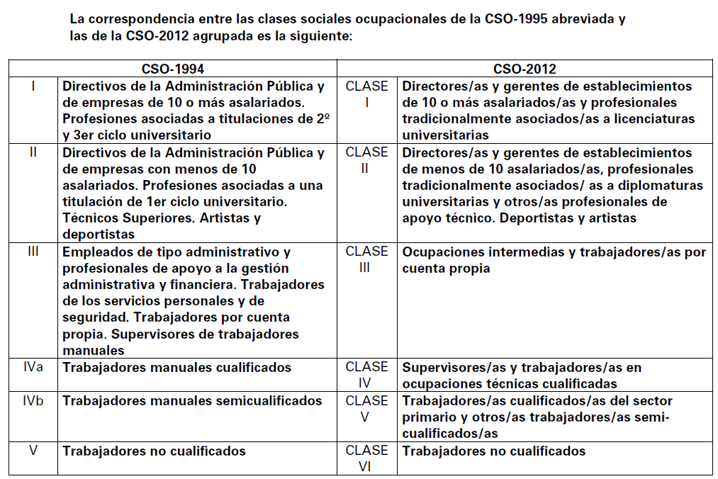
Year | Children Data | Physical Activity Code | Physical Activity Variable | Rural/Urban Code | Rural/Urban Variable | Sociodemographic Code (Parent) | Sociodemographic Variable (Parent) | Sociodemographic Variable (Child) | Physical Characteristics Code | Physical Characteristics Variable | Home Characteristics Code | Home characteristics Variable
2001 | Yes | Column 365 | What type of physical activity does your child do in leisure time | Column 17 | Size of municipality of residence | Columns 38, 39 | Age | Columns 35, 36 | Columns 382 to 384 | Weight | - | -
 |  |  |  |  |  | Column 435 | Sex | Column 32 | Columns 385 to 387 | Height
 |  |  |  |  |  | Columns 439, 440 | Educational studies
 |  |  |  |  |  | Column 441 | Employment status
 |  |  |  |  |  | Column 446 | Ocupation
 |  |  |  |  |  | Column 436 | Civil status
2003 | Yes | D_ACFISO | Physical activity in leisure time | TMUNI | Size of municipality of residence | EDAD | Age | EDAD | PESO | Weight | - | -
 |  |  |  |  |  | SEXO | Sex | SEXO | ALTURA | Height
 |  |  |  |  |  | SPESTUDI | Education level
 |  |  |  |  |  | ESTUDI | Highest level of education obtained
 |  |  |  |  |  | SPLABOR | Employment situation
 |  |  |  |  |  | NACION | Nationality
 |  |  |  |  |  | PAIS | Country of nationality
 |  |  |  |  |  | ECIVIL | Civil status
 |  |  |  |  |  | CD_FUEN | Primary source of income
 |  |  |  |  |  | SITUPR | Professional situation of current employment
 |  |  |  |  |  | IN_MENS | Monthly home income
 |  |  |  |  |  | SPCLASE | Social class based on employment
2006 | Yes | G1_57 | Frequency of physical activity in leisure time | ESTRATO | Size of municipality of residence | P4_3 | Age | EDAD | K95 | Weight | D3_4 | Street cleanliness
 |  |  |  |  |  | P4_4 | Sex | SEXO | K96 | Height | D3_7 | Lack of green areas
 |  |  |  |  |  | A12 | Education level |  | MSIMC | BMI
 |  |  |  |  |  | B2 | Country of birth
 |  |  |  |  |  | B3 | Nationality
 |  |  |  |  |  | B4 | Country of nationality
 |  |  |  |  |  | B5 | Civil status
 |  |  |  |  |  | C8 | Current professional role
 |  |  |  |  |  | C12 | Contract type
 |  |  |  |  |  | E3 | Income range
2009 | No | - | - | - | - | - | - | - | - | - | - | -
2012 | Yes | K61 | Frequency of physical activity in leisure time | ESTRATO | Size of municipality of residence | EDAD_i | Age | EDADm | J57 | Weight | C24_4 | Street cleanliness
 |  |  |  |  |  | SEXO_i | Sex | SEXOm | J58 | Height | C24_7 | Lack of green areas
 |  |  |  |  |  | A10_i | Education level |  | IMCm | BMI | C24_9 | Vandalism
 |  |  |  |  |  | D27 | Principle type of income
 |  |  |  |  |  | D28 | Income range
 |  |  |  |  |  | A1_1 | Country of birth
2014 | No | - | - | - | - | - | - | - | - | - | - | -
2017 | Yes | K61 | Frequency of physical activity in leisure time | ESTRATO | Size of municipality of residence | Informante_3 | Age | EDADm | J57 | Weight | C24_4 | Street cleanliness
 |  |  |  |  |  | Informante_4 | Sex | SEXOm | J58 | Height | C24_7 | Lack of green areas
 |  |  |  |  |  | A10_i | Education level |  | IMCm | BMI | C24_9 | Vandalism
 |  |  |  |  |  | A11_i | Current employment
 |  |  |  |  |  | D27 | Principle type of income
 |  |  |  |  |  | D29 | Income range
 |  |  |  |  |  | A1_1 | Country of birth
2020 | No | - | - | - | - | - | - | - | - | - | - | -
2023 | Yes | K2m | Frequency of physical activity in leisure time | ESTRATO | Size of municipality of residence | EDAD | Age | EDADm | J1m | Weight | C22_4 | Street cleanliness
 |  |  |  |  |  | SEXO | Sex | SEXOm | J2m | Height | C22_7 | Lack of green areas
 |  |  |  |  |  | A10 | Education level | A1m | IMC | BMI | C22_9 | Vandalism
 |  |  |  |  |  | A11 | Current employment
 |  |  |  |  |  | D24 | Principle type of income
 |  |  |  |  |  | INGRESOS | Income range

Note: Social Class *occupation of primary informant from the survey hogar, and the occupation classification is as below

